RK3566平板场景功耗 （安卓）
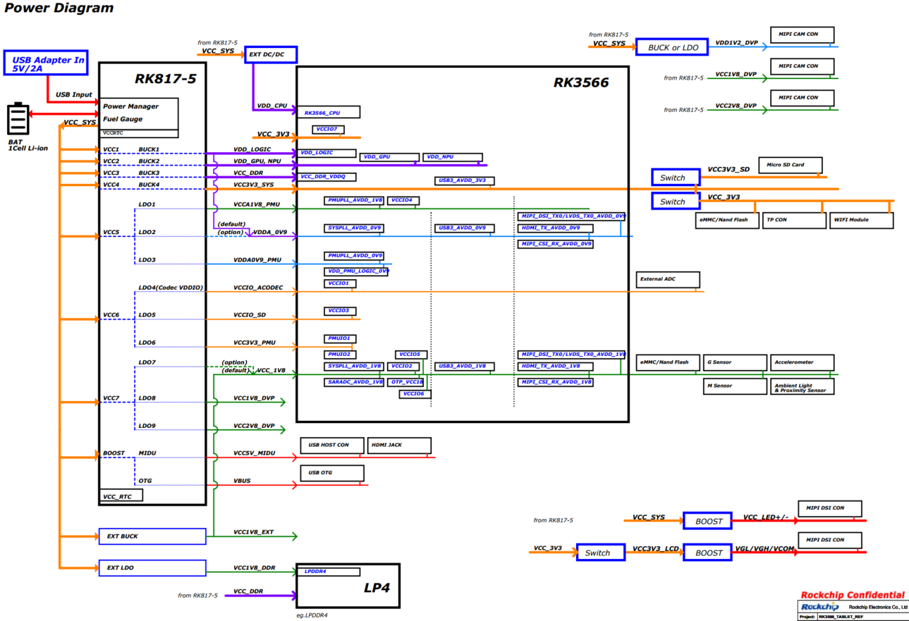
RK3566 安卓平板 场景功耗 | 主板： | RK3566_RK817_TABLET(S863) |  | RK3566平板样机各应用场景下，整机功耗数据参考 注意: 以下数据为内部研发板上的测试数据，仅供设计参考，不代表芯片的最终能力。功耗与产品实际应用场景强相关，如需深度优化，可与技术支持人员进一步探讨。
 | 环境： | 室温23摄氏度，整机，无后盖，无散热片
 | 配置： | 4GB LPDDR4+32GB EMMC
 | LCD分辨率 | 1920*1200
场景 | 测试条件 |  | 整机 功耗参考 （mW） | SOC结温 （℃） | VBAT |  | VDD_CPU |  | VDD_GPU_NPU |  | VDD_LOGIC |  | VCC_DDR |  | VCC_3V3 |  | VCCA1V8_PMU |  | VDDA_0V9 |  | VCCA0V9_PMU |  | VCCIO_ACODEC |  | VCCIO_SD |  | VCC3V3_PMU |  | VCC_1V8 |  | VCC1V8_DVP |  | VCC2V8_DVP |  | VCC_WL |  | VCC_MIDU
 |  |  |  |  | 电压 (V) | 平均电流 (mA) | 电压 (V) | 平均电流 (mA) | 电压 (V) | 平均电流 (mA) | 电压 (V) | 平均电流 (mA) | 电压 (V) | 平均电流 (mA) | 电压 (V) | 平均电流 (mA) | 电压 (V) | 平均电流 (mA) | 电压 (V) | 平均电流 (mA) | 电压 (V) | 平均电流 (mA) | 电压 (V) | 平均电流 (mA) | 电压 (V) | 平均电流 (mA) | 电压 (V) | 平均电流 (mA) | 电压 (V) | 平均电流 (mA) | 电压 (V) | 平均电流 (mA) | 电压 (V) | 平均电流 (mA) | 电压 (V) | 平均电流 (mA) | 电压 (V) | 平均电流 (mA)
场景1 | 静态桌面 | 横屏-去屏 | 534.54 | 32.5 | 3.80 | 140.67 | 0.84 | 20.30 | 0.83 | 7.80 | 0.91 | 231.30 | 1.11 | 52.50 | 3.29 | 1.10 | 1.80 | 11.10 | 0.90 | 30.90 | 0.90 | 5.90 | 3.27 | 0.50 | 3.28 | 0.50 | 3.30 | 0.30 | 1.81 | 16.30 | 1.80 | 0.40 | 2.78 | 0.10 | 3.77 | 0.10 | 3.77 | 0.20
场景2 |  | 竖屏-去屏 | 528.43 | 31.9 | 3.80 | 139.06 | 0.83 | 17.10 | 0.83 | 7.50 | 0.91 | 230.00 | 1.11 | 52.70 | 3.29 | 1.10 | 1.80 | 11.00 | 0.90 | 30.90 | 0.90 | 5.90 | 3.27 | 0.50 | 3.28 | 0.50 | 3.30 | 0.30 | 1.81 | 16.20 | 1.80 | 0.40 | 2.78 | 0.10 | 3.78 | 0.10 | 3.78 | 0.20
场景3 | 1080P视频 24fps | 横屏-去屏 | 843.05 | 36.1 | 3.80 | 221.86 | 0.84 | 112.90 | 0.83 | 8.50 | 0.91 | 275.30 | 1.11 | 82.70 | 3.30 | 1.40 | 1.80 | 12.00 | 0.91 | 31.50 | 0.90 | 5.90 | 3.27 | 7.50 | 3.28 | 0.50 | 3.30 | 0.70 | 1.81 | 23.60 | 1.80 | 0.40 | 2.78 | 0.10 | 3.79 | 0.10 | 3.79 | 8.80
场景4 |  | 竖屏-去屏 | 844.32 | 36.1 | 3.80 | 222.19 | 0.84 | 112.40 | 0.83 | 8.60 | 0.91 | 277.30 | 1.11 | 83.20 | 3.30 | 1.40 | 1.80 | 11.80 | 0.91 | 31.50 | 0.90 | 5.90 | 3.27 | 7.50 | 3.28 | 0.50 | 3.30 | 0.70 | 1.81 | 23.50 | 1.80 | 0.40 | 2.78 | 0.20 | 3.80 | 0.10 | 3.80 | 8.80
场景5 | 4K视频 30fps | 横屏-去屏 | 1392.02 | 39.4 | 3.80 | 366.32 | 0.84 | 130.20 | 0.83 | 72.70 | 0.91 | 517.00 | 1.11 | 205.40 | 3.30 | 2.20 | 1.80 | 14.40 | 0.91 | 31.50 | 0.90 | 6.00 | 3.27 | 7.50 | 3.28 | 0.50 | 3.30 | 0.70 | 1.81 | 28.00 | 1.80 | 0.40 | 2.78 | 0.10 | 3.76 | 0.10 | 3.76 | 8.80
场景6 |  | 竖屏-去屏 | 1252.96 | 39.4 | 3.80 | 329.73 | 0.84 | 116.80 | 0.83 | 21.30 | 0.91 | 495.60 | 1.11 | 179.30 | 3.30 | 2.00 | 1.80 | 13.50 | 0.91 | 30.00 | 0.90 | 6.00 | 3.27 | 7.50 | 3.28 | 0.50 | 3.30 | 0.70 | 1.81 | 25.80 | 1.80 | 0.40 | 2.78 | 0.10 | 3.77 | 0.10 | 3.77 | 8.90
场景7 | 4K视频 60fps | 横屏-去屏 | 1711.49 | 41.3 | 3.80 | 450.39 | 0.88 | 213.20 | 0.83 | 134.10 | 0.91 | 586.70 | 1.11 | 264.30 | 3.30 | 1.90 | 1.80 | 15.60 | 0.91 | 30.50 | 0.90 | 6.00 | 3.27 | 7.50 | 3.28 | 0.50 | 3.30 | 0.70 | 1.81 | 23.90 | 1.80 | 0.40 | 2.78 | 0.10 | 3.78 | 0.10 | 3.78 | 8.80
场景8 |  | 竖屏-去屏 | 1394.63 | 41.3 | 3.80 | 367.01 | 0.84 | 149.00 | 0.83 | 10.40 | 0.91 | 549.00 | 1.11 | 223.00 | 3.30 | 1.80 | 1.80 | 14.50 | 0.91 | 30.40 | 0.90 | 6.00 | 3.27 | 7.50 | 3.29 | 0.50 | 3.30 | 0.70 | 1.81 | 23.60 | 1.80 | 0.40 | 2.78 | 0.10 | 3.79 | 0.10 | 3.79 | 8.70
场景9 | 网络视频 24fps | 竖屏-去屏 | 1053.81 | 40.0 | 3.80 | 277.32 | 0.87 | 173.70 | 0.83 | 10.00 | 0.91 | 387.50 | 1.11 | 112.70 | 3.30 | 1.20 | 1.80 | 16.90 | 0.91 | 25.40 | 0.90 | 6.00 | 3.27 | 7.50 | 3.29 | 0.50 | 3.30 | 0.70 | 1.81 | 20.20 | 1.80 | 0.40 | 2.78 | 0.20 | 3.81 | 57.20 | 3.81 | 8.60
场景10 |  | 横屏-全屏-去屏 | 1260.01 | 42.5 | 3.80 | 331.58 | 0.98 | 298.70 | 0.83 | 50.20 | 0.91 | 358.30 | 1.11 | 129.80 | 3.30 | 1.20 | 1.80 | 17.30 | 0.91 | 28.20 | 0.90 | 6.00 | 3.27 | 7.50 | 3.29 | 0.50 | 3.30 | 0.70 | 1.81 | 18.00 | 1.80 | 0.40 | 2.78 | 0.20 | 3.79 | 61.70 | 3.79 | 8.80
场景11 | 捕鱼之海底捞3 | 不发射炮弹-去屏 | 1736.06 | 45.6 | 3.80 | 456.86 | 0.97 | 302.70 | 1.00 | 304.90 | 0.91 | 405.40 | 1.11 | 170.70 | 3.30 | 1.20 | 1.80 | 14.10 | 0.91 | 30.80 | 0.90 | 6.10 | 3.27 | 7.50 | 3.29 | 0.50 | 3.30 | 0.70 | 1.81 | 19.10 | 1.80 | 0.40 | 2.78 | 0.20 | 3.77 | 0.10 | 3.77 | 8.70
场景12 | 激流快艇2 | 停止不前进-去屏 | 2359.30 | 55.0 | 3.80 | 620.87 | 1.05 | 472.50 | 1.01 | 588.30 | 0.91 | 393.50 | 1.11 | 180.60 | 3.30 | 1.20 | 1.80 | 14.20 | 0.91 | 31.50 | 0.90 | 6.20 | 3.27 | 7.50 | 3.29 | 0.50 | 3.31 | 0.70 | 1.81 | 17.40 | 1.80 | 0.40 | 2.78 | 0.10 | 3.73 | 0.10 | 3.73 | 8.80
场景13 | 开心消消乐 | 不移动小动物-去屏 | 1676.87 | 46.1 | 3.80 | 441.28 | 0.98 | 317.30 | 1.01 | 327.50 | 0.91 | 353.20 | 1.11 | 145.80 | 3.30 | 1.20 | 1.80 | 13.40 | 0.91 | 31.50 | 0.90 | 6.10 | 3.27 | 7.50 | 3.29 | 0.50 | 3.30 | 0.70 | 1.81 | 17.60 | 1.80 | 0.40 | 2.78 | 0.10 | 3.78 | 0.10 | 3.78 | 8.80
场景14 | 一级待机-音乐 | 渡口mp3 | 467.68 | 31.9 | 3.80 | 123.07 | 0.83 | 43.40 | 0.83 | 7.40 | 0.91 | 127.00 | 1.11 | 27.60 | 3.29 | 1.20 | 1.80 | 9.40 | 0.90 | 11.20 | 0.90 | 5.90 | 3.27 | 7.50 | 3.28 | 0.50 | 3.30 | 0.70 | 1.81 | 13.90 | 1.80 | 0.40 | 2.78 | 0.20 | 3.81 | 0.10 | 3.81 | 8.60
场景15 | 一级待机 |  | 271.65 | 28.9 | 3.80 | 71.49 | 0.83 | 13.60 | 0.83 | 6.80 | 0.90 | 97.70 | 1.11 | 4.00 | 3.29 | 1.20 | 1.80 | 7.60 | 0.90 | 11.10 | 0.90 | 5.80 | 3.27 | 0.50 | 3.28 | 0.50 | 3.30 | 0.30 | 1.81 | 13.70 | 1.80 | 0.40 | 2.78 | 0.10 | 3.80 | 0.10 | 3.81 | 0.20
场景16 | 二级待机 |  | 14.22 | NA | 3.80 | 3.74 | 0.00 | 0.10 | 0.00 | 0.00 | 0.00 | 0.00 | 1.11 | 2.10 | 3.30 | 0.10 | 1.80 | 1.20 | 0.00 | 0.00 | 0.90 | 0.70 | 0.00 | 0.00 | 0.00 | 0.00 | 3.00 | 0.20 | 0.00 | 0.00 | 0.00 | 0.00 | 0.00 | 0.00 | 3.84 | 0.00 | 3.84 | 0.00

RK3568 NVR 场景功耗（Linux）
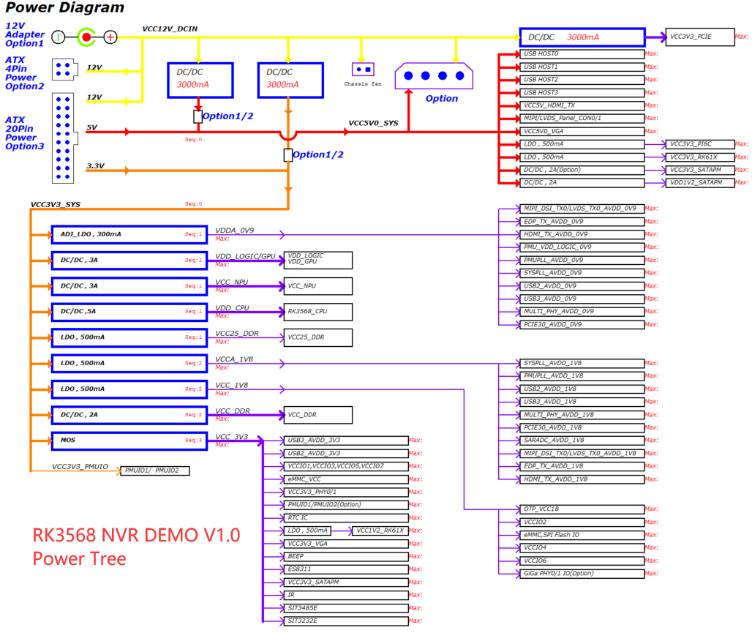
RK3568 NVR 场景功耗 | 主板： | RK3568 NVR DEMO （分立电源方案，长期高负荷运行） | RK3568 NVR DEMO板各应用场景下，芯片功耗数据参考 注意: 以下数据为内部研发板上的测试数据，仅供设计参考，不代表芯片的最终能力。功耗与产品实际应用场景强相关，如需深度优化，可与技术支持人员进一步探讨。 测试数据中有些电源因与外设合并供电，不好拆分，仅做估算。
 | 环境： | 室温20摄氏度
 | 散热情况： | 裸板，无散热片
 | 测试方法 | 不同场景15分钟记录
NVR场景 | 测试条件 |  | SOC功耗 （W） | SOC结温 （℃） | VDD_CPU |  |  | VDD_LOG/GPU 合并供电 |  |  | VDD_NPU |  |  | VCC_DDR （预估控制器功耗） |  |  | VCC_1V8 |  |  | VCCA_1V8 |  |  | VCCA_0V9
 |  |  |  |  | 电压 (V) | 平均电流 (mA) | 峰值电流 （mA） | 电压 (V) | 平均电流 (mA) | 峰值电流 （mA） | 电压 (V) | 平均电流 (mA) | 峰值电流 （mA） | 电压(V) | 平均电流 (mA) | 峰值电流 （mA） | 电压 (V) | 平均电流 (mA) | 峰值电流 （mA） | 电压 (V) | 平均电流 (mA) | 峰值电流 （mA） | 电压 (V) | 平均电流 (mA) | 峰值电流 （mA）
场景1 | 业务场景描述： 4路1080P（8Mbps）+ 16路576P（1Mbps）+ 2路1080P 经vpss 后不输出显示+iperf3模拟两路收发400M+32路*8Mbps写入磁盘（加入封装mp4，每次写入2M，2秒写一次，剩余的时间sleep） |  | ∽2.7 | 64.5 | 1.03 | 818.00 | 1686.20 | 0.90 | 1138.80 | 1753.60 | 0.99 | 42.80 | 47.20 | 1.18 | 227.85 | 301.25 | 1.77 | 27.20 | 157.00 | 1.77 | 65.60 | 67.60 | 0.90 | 146.70 | 147.60
 | CPU up to 1.8G；GPU 700M（负载30%-49%）；DDR 1560M；VPU 400M；NPU 1G，帧率：18-23；
场景2 | 业务场景描述： hdmi显示64路576p |  | ∽2.4 | 62.0 | 0.96 | 521.40 | 1105.60 | 1.00 | 1112.80 | 1555.40 | 1.07 | 48.90 | 52.80 | 1.19 | 164.25 | 277.45 | 1.79 | 12.40 | 111.20 | 1.78 | 66.20 | 67.80 | 0.92 | 135.30 | 136.60
 | SOC运行状态： CPU up to 1.8G；GPU 600M；DDR 1560M；VPU 400M；NPU 1G；
场景3 | 业务场景描述： 双屏异显HDMI-3840x2160p60, VGA-1920x1080p60, 4路1080P(显示在VGA)+16路576P(显示在HDMI) +2路vpss输出非压缩RGB数据给AI不显示+wbc回写编码1080P带图标叠加+RGN4路图标叠加+2屏ARGB1555 的UI |  | ∽2.5 | 63.0 | 1.04 | 676.30 | 1250.60 | 0.91 | 1306.50 | 1806.20 | 1.00 | 45.50 | 50.50 | 1.19 | 239.30 | 299.05 | 1.79 | 12.50 | 139.40 | 1.77 | 69.50 | 95.90 | 0.92 | 147.80 | 167.80
 | SOC运行状态： CPU up to 1.8G；GPU 700M；DDR 1560M；VPU 400M；NPU 1G；

RK3568 EVB1场景功耗（安卓）
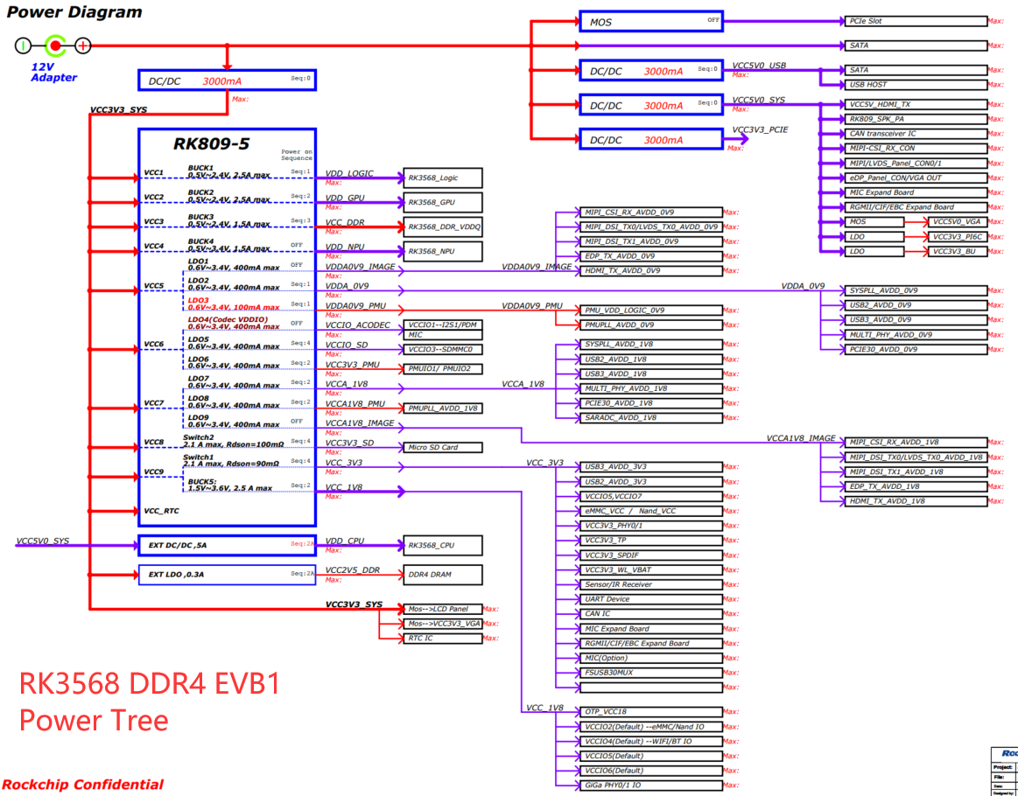
RK3568 安卓 场景功耗 | 主板： | RK_EVB1_RK3568_DDR4P216SD6_V10 | RK3568 DDR4 EVB1板各应用场景下，芯片本体功耗数据参考 注意: 以下数据为内部研发板上的测试数据，仅供设计参考，不代表芯片的最终能力。功耗与产品实际应用场景强相关，如需深度优化，可与技术支持人员进一步探讨。测试数据中有些电源因与外设合并供电，不好拆分，仅做估算。 此板为开发板，非产品形态，外设较多，电源较复杂，所以有些电源无法完全关闭，产品形态下可进一步优化。极致功耗可参考RK3566平板样机，如二极待机等场景。
 | 环境： | 室温20摄氏度
 | 散热情况： | 裸板，无散热片
 | 测试方法 | 不同场景15分钟记录
场景 | 测试条件 |  | SOC功耗 （W） | VDD_CPU |  |  | VDD_LOGIC |  |  | VDD_GPU |  |  | VDD_NPU |  |  | VCC_DDR （预估控制器功耗） |  |  | VDDA0V9_PMU |  |  | VCCA1V8_PMU |  |  | VCC3V3_PMU |  |  | VCC_1V8 （预估控制器功耗） |  |  | VCC_3V3 （预估控制器功耗） |  |  | VDDA_0V9 |  |  | VCCA_1V8 |  |  | VDDA0V9_IMAGE |  |  | VCCA1V8_IMAGE
 |  |  |  | 电压 (V) | 平均电流 (mA) | 峰值电流 （mA） | 电压 (V) | 平均电流 (mA) | 峰值电流 （mA） | 电压 (V) | 平均电流 (mA) | 峰值电流 （mA） | 电压 (V) | 平均电流 (mA) | 峰值电流 （mA） | 电压 (V) | 平均电流 (mA) | 峰值电流 （mA） | 电压 (V) | 平均电流 (mA) | 峰值电流 （mA） | 电压 (V) | 平均电流 (mA) | 峰值电流 （mA） | 电压 (V) | 平均电流 (mA) | 峰值电流 （mA） | 电压 (V) | 平均电流(mA) | 峰值电流 （mA） | 电压 (V) | 平均电流 (mA) | 峰值电流 （mA） | 电压 (V) | 平均电流 (mA) | 峰值电流 （mA） | 电压 (V) | 平均电流 (mA) | 峰值电流 （mA） | 电压 (V) | 平均电流 (mA) | 峰值电流 （mA） | 电压 (V) | 平均电流 (mA) | 峰值电流 （mA）
场景1 | 静态桌面 |  | 0.75 | 0.85 | 51.60 | 863.50 | 0.91 | 310.90 | 674.20 | 1.00 | 25.10 | 989.10 | 1.01 | 34.10 | 36.00 | 1.22 | 21.75 | 174.25 | 0.90 | 5.10 | 5.60 | 1.80 | 8.20 | 8.50 | 3.29 | 13.00 | 14.90 | 1.80 | 6.40 | 88.40 | 3.41 | 30.58 | 221.40 | 0.90 | 86.60 | 88.60 | 1.81 | 31.70 | 32.70 | 0.90 | 20.00 | 21.70 | 1.80 | 4.20 | 4.50
场景2 | 1080p本地视频 |  | 1.03 | 0.85 | 110.50 | 988.60 | 0.91 | 438.60 | 1062.10 | 1.00 | 92.20 | 978.50 | 1.00 | 36.90 | 39.10 | 1.22 | 51.55 | 270.55 | 0.90 | 5.20 | 5.70 | 1.80 | 8.30 | 8.60 | 3.29 | 13.10 | 14.90 | 1.80 | 12.00 | 156.00 | 3.41 | 30.76 | 211.40 | 0.90 | 87.60 | 89.70 | 1.81 | 32.10 | 33.10 | 0.90 | 14.60 | 22.00 | 1.80 | 4.20 | 4.50
场景3 | 4k本地视频 |  | 1.37 | 0.90 | 169.40 | 1185.80 | 0.91 | 631.90 | 1009.00 | 1.00 | 124.70 | 808.20 | 1.00 | 36.60 | 39.60 | 1.22 | 110.25 | 284.95 | 0.90 | 5.20 | 5.80 | 1.80 | 8.30 | 8.60 | 3.29 | 13.10 | 14.90 | 1.80 | 12.50 | 156.00 | 3.41 | 30.76 | 235.70 | 0.90 | 87.40 | 89.80 | 1.81 | 32.10 | 33.20 | 0.90 | 14.70 | 22.30 | 1.80 | 4.20 | 4.50
场景4 | 捕鱼达人 |  | 2.00 | 1.15 | 418.90 | 1160.40 | 0.91 | 595.80 | 755.80 | 1.00 | 446.70 | 852.80 | 1.00 | 37.90 | 40.30 | 1.22 | 123.20 | 264.80 | 0.90 | 5.30 | 5.50 | 1.80 | 8.40 | 8.60 | 3.29 | 13.10 | 13.40 | 1.80 | 6.40 | 80.40 | 3.41 | 30.60 | 176.40 | 0.90 | 87.90 | 90.40 | 1.81 | 32.30 | 33.00 | 0.90 | 20.90 | 22.90 | 1.80 | 4.20 | 4.50
场景5 | 爱奇艺在线播放视频 |  | 1.93 | 1.14 | 507.90 | 1276.30 | 0.91 | 560.40 | 989.30 | 1.00 | 313.40 | 968.10 | 1.00 | 41.50 | 44.60 | 1.22 | 94.90 | 275.80 | 0.90 | 5.40 | 5.60 | 1.80 | 8.50 | 8.80 | 3.29 | 13.10 | 13.40 | 1.80 | 11.70 | 131.50 | 3.38 | 36.61 | 695.10 | 0.90 | 89.30 | 91.80 | 1.81 | 32.40 | 33.10 | 0.90 | 18.90 | 21.20 | 1.80 | 4.20 | 4.50
场景6 | Benchmark Antutu8.4.6 (CPU:Max 2G/GPU:800M/DDR:1560MHZ) |  | 2.00 | 1.16 | 644.70 | 2251.10 | 0.91 | 556.70 | 804.30 | 1.00 | 239.70 | 1112.30 | 1.01 | 37.60 | 45.90 | 1.22 | 118.55 | 301.95 | 0.90 | 5.20 | 5.70 | 1.80 | 6.20 | 6.50 | 3.29 | 13.10 | 15.20 | 1.80 | 10.20 | 157.20 | 3.40 | 31.26 | 257.60 | 0.90 | 71.40 | 75.60 | 1.81 | 24.90 | 26.80 | 0.90 | 18.90 | 23.60 | 1.80 | 4.30 | 4.80

芯片热特性
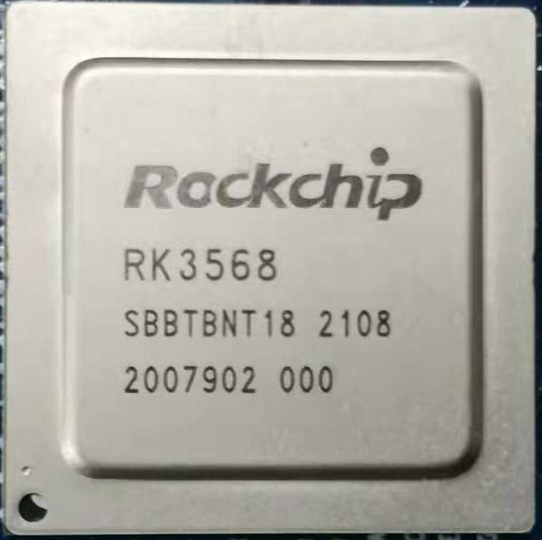
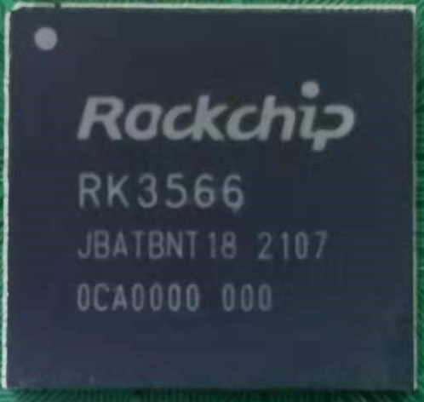
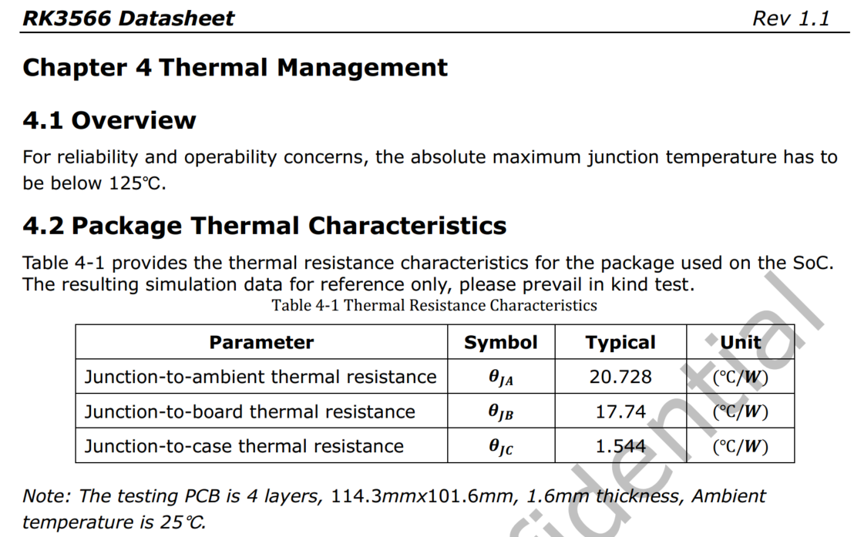
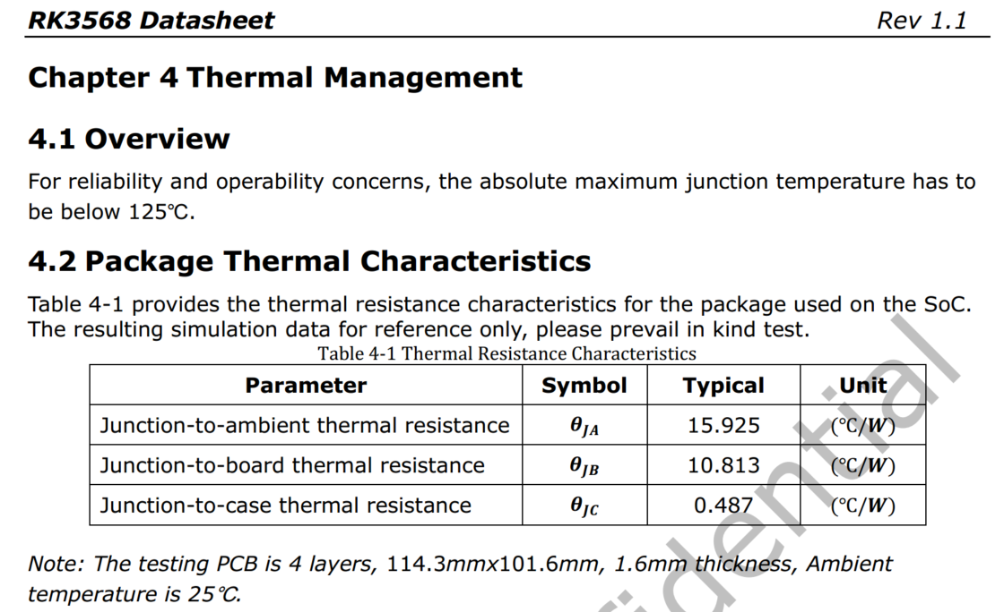
散热设计建议：
1、RK3566为FCCSP 15.5*14.4封装，RK3568为FCBGA 19*19封装，且自带散热片，所以RK3568整体热阻更低，散热更好。
2、散热设计一般按平均功耗考虑，不考虑极短时间（ms级）内的峰值功率
3、RK356X芯片极限Thermal Design Power(TPD)热功率按6W考虑（需构造特殊场景，不考虑实际调用时的带宽冲突）；建议结构空间及成本合适的情况下，可按6W TPD进行足量的散热设计。
4、有限制的产品，客户可按实际应用环境及场景考虑散热设计，如带后端AI处理的NVR产品按>=4W考虑，普通平板按>=3W考虑，具体看客户取舍。
5、标准的SDK软件带热管理策略，温度较高时会做降频降压处理，以保证芯片结温不超过承受极限。所以如果散热较差，会影响产品性能。

